Hoja1
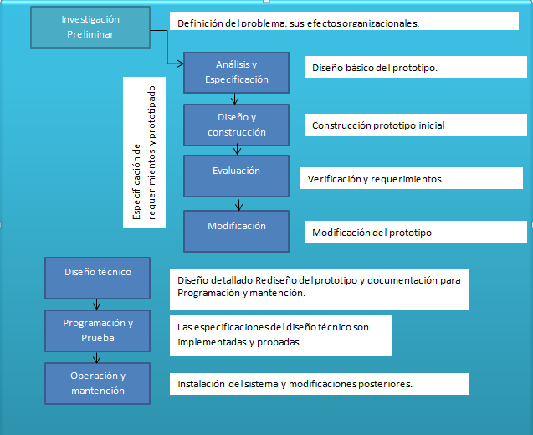
Actividades | Responsables | Estado | Febrero | Marzo |  |  |  |  | Abril |  |  |  |  | Mayo |  |  |  | Junio
 |  |  | S1 | S2 | S3 | S4 | S5 | S6 |  | S7 | S8 | S9 | S10 | S11 | S12 | S13 | S14 | S15 | S16 | S17 | S18
Investigación Preliminar | el Equipo | Terminado
Especificación de requerimientos y prototipado
Análisis y Especificación Prototipo Inicial | el Equipo | Terminado
Diseño y construcción Prototipo Inicial | el Equipo | Terminado
Evaluación Prototipo Inicial | el Equipo | Terminado
Modificación Prototipo Inicial | el Equipo | Terminado
Evaluación Prototipo Intermedio | el Equipo | Terminado
Modificación Prototipo Intermedio | el Equipo | Terminado
Evaluación Prototipo Final | el Equipo | En Proceso
Modificación Prototipo Final | el Equipo | Por comenzar
Diseño final
Diseño técnico | el Equipo | Por comenzar
Programación y Prueba | el Equipo | Por comenzar
Operación y mantención | el Equipo | Por comenzar

